Paleta de cores
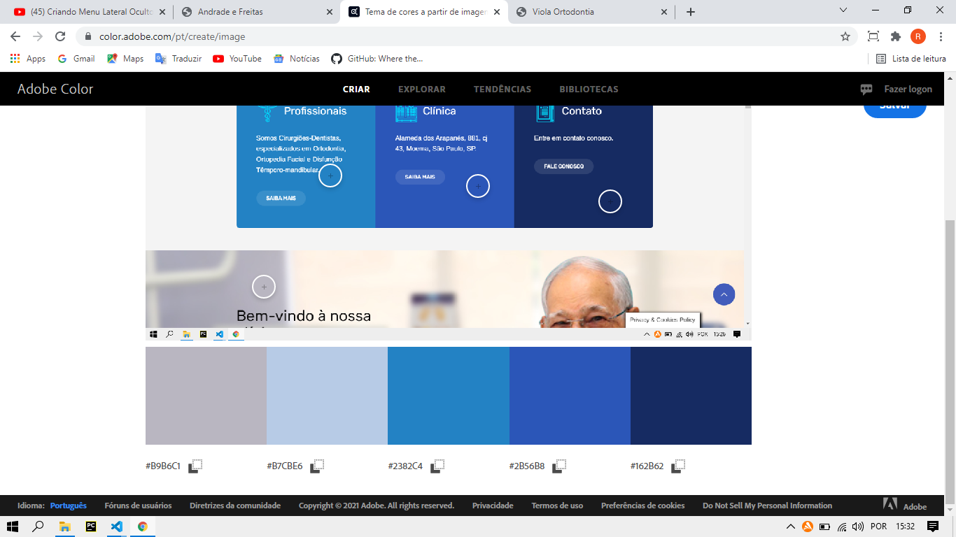

Paleta de Cores
#B9B6C1 | --COR1
#B7CBE6 | --COR2
#2382C4 | --COR3
#2B56B8 | --COR4
#162B62 | --COR5

